Ü 8-9 - Ü 8-12
Peter Schmidt - Statistik schrittweise verstehen - Lösungshinweise zu den Übungsaufgaben

Ü 8-6 - Ü 8-8 | Übersicht

 | Ü 8-9
 | Informationen | Beobachtungen | Mittelwert | Standardabweichung | Verteilung
 | Grundgesamtheit | 30000 | p wird gesucht | hier nicht relevant | k.A.
 | Stichprobe | 625 | = 0,1

 | n*p(1-p) > 9 => Normalverteilung ist anwendbar, dies wird in dieser Aufgabensammlung immer so sein
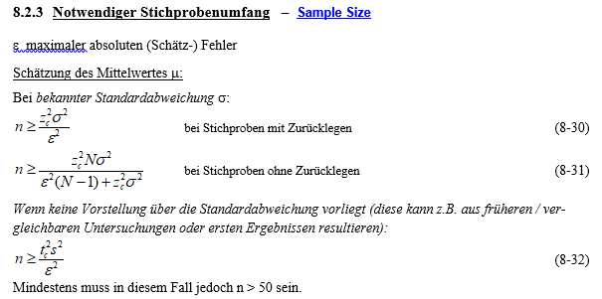
$$g_{o}=\hat{p}+z_{c}⋅\sqrt{\frac{\hat{p}(1−\hat{p})}{n}}=0,1+0,0198=0,1198 \\ g_{u}=\hat{p}−1,65⋅\sqrt{\frac{0,1⋅0,9}{625}}=0,1−0,0198=0,08025$$

 | Ü 8-10
 | vorgeben:
 | a | 0.05
 | s | 3 |  | Seiten: | 2
 | s² | 9 |  | Ablesewert zc
 | e | 0.5 |  | 1-a/2 | 0.975
 | N | 600 |  | kritisches |zc| | 1.9599639845

 | a) keine Endlichkeitskorrektur nötig, da GG sehr groß (quasi wie "Ziehung mit Zurücklegen: ")
 | n > | 138.29 | also mindestens | 139 | Personen müssen befragt werden

 | b) Enlichkeitskorrektur nötig, da voraussichtlich mehr als 5% der Grundgesamtheit befragt wird.
 | n > | 112.54 | also mindestens | 113 | Personen müssen befragt werden

 | Ü 8-11
 | a) | n ≥ 461,4 also rund n ≥ 461
 | b) | n ≥ 615,3 also rund n ≥ 615
Rechenweg / Infomationen:
N = | 800
e = | 0.02
p^= | 0.2
 | a) | b)
1-a = | 0.9 | 0.99
=> zc = | -1.645 | -2.576
n > | 460.22 | 614.88 | <------- Anwendung von Formel 8-34

 | Ü 8-12
 | n ≥ 400
Rechenweg / Infomationen:
e = | 0.05
p^= | 0.5 | (Annahme, da in der Aufgabe keine Angaben enthalten sind)
1-a = | 0.9545
=> zc = | -2.000
n > | 400.00 | <------- Anwendung von Formel 8-33

